Feuil1
PROJET PHP
To Do

 |  | TABLES | ATTRIBUTS | TYPES
 | Création base de donnée : | utilisateur | rôles | membre
 |  |  |  | administrateur

 |  | post | messages

 |  |  | photos

 |  |  | tags

 |  |  | emoji
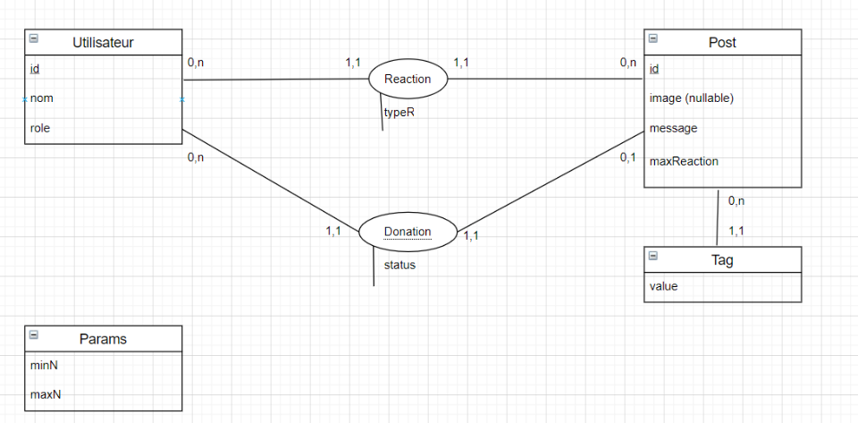

 |  |  |  |  | Utilisateur(id/, nom, prenom, role)
 |  |  |  |  | Reaction((idUser#, idPost#)/, typeR)
 |  |  |  |  | Post(id#, image, message, maxReact)
 |  |  |  |  | Tag((id#, idPost#)/, value)
 |  |  |  |  | Donation((userId, postId)/, status)
 |  |  |  |  | Params(minN, maxN)

 | La page d’accueil doit présenter les caractéristiques suivantes :
 | − nom du service ;
 | − recherche par tag ;
 | − la liste des messages accessibles, avec marquage des tags et les attributions d’emojis ;
 | − pagination allant de deux en deux par défaut mais paramétrable par le super administrateur ;
 | − un système de connexion/déconnexion avec lien vers le compte utilisateur, lequel affiche les informations de celui-ci et la possibilité de les modifier ;
 | − un système de mot de passe oublié ou perdu (au choix : possibilité de réinitialiser un nouveau mot de passe et/ou par e-mail, génération automatique d’un mot de passe temporaire ou non, etc.).

 | Comptes utilisateurs :

 | − (super-) administrateur (tous les droits) : il s’agit de Vanéstarre, bien évidemment ! ;
 | − membre Vanéstarre (disposant d’un compte avec des privilèges limités) ;

